상품제안서
데일리 면 100 후드 집업 | 상품코드: S30426

 |  |  |  |  |  |  | 02-713-8555 | www.synergygift.co.kr
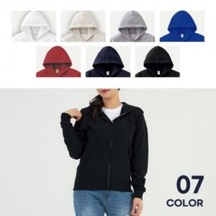

【상세/제작정보】 | <p><span style="font-size: 14pt;">※ 나염인쇄 가로*세로 10cm 이하 기본 사이즈 / 초과 사이즈 별도 문의 바랍니다.</span></p><p><span style="font-size: 14pt;">※ 전사인쇄 가로*세로 10cm 이하 기본 사이즈 / 초과 사이즈 별도 문의 바랍니다.</span></p><p><span style="font-size: 14pt;">※ 컴퓨터 직자수 8*1(가로*세로)cm 이하 기본 사이즈 / 초과 사이즈 별도 문의 바랍니다.</span></p>

【인쇄/포장옵션】 | 실크, 자수, 풀칼라 / OPP(비닐)

【공급단가】 | 수량 | 30~ | 100~ | 300~ | 500~ | 1,000~
*VAT별도 | 아동size | 20,150원 | 19,060원 | 18,130원 | 17,670원 | 17,360원
 | 성인size | 25,350원 | 23,980원 | 22,810원 | 22,230원 | 21,840원

【상품 URL】 | https://www.synergygift.co.kr:443/src/goods_detail.php?gdno=30426

